outils calculs
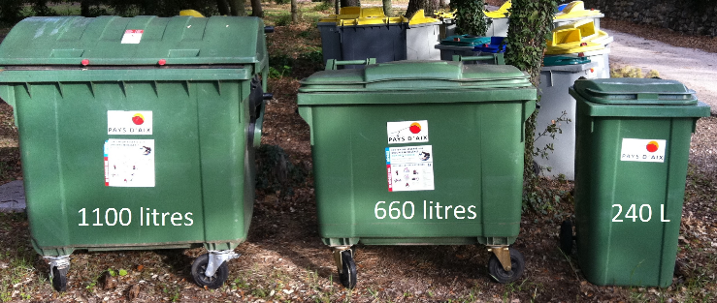
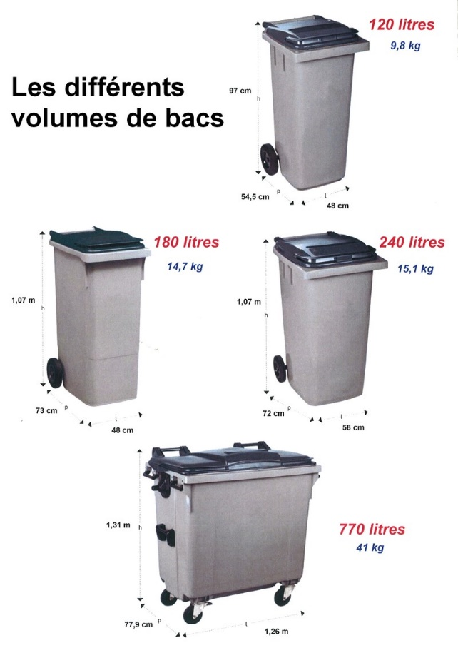
Convertiseur volume bac / poids déchets
Litre | m3 | kg OM | kg verre | kg emballages |  | poids moyen /m3
120 | 0.12 | 24 | 32.4 | 12 | OM | 200
240 | 0.24 | 48 | 64.8 | 24 | Verre | 270
660 | 0.66 | 132 | 178.2 | 66 | Emballages | 100
770 | 0.77 | 154 | 207.9 | 77 | sources guide EcoEmballages

